关系图
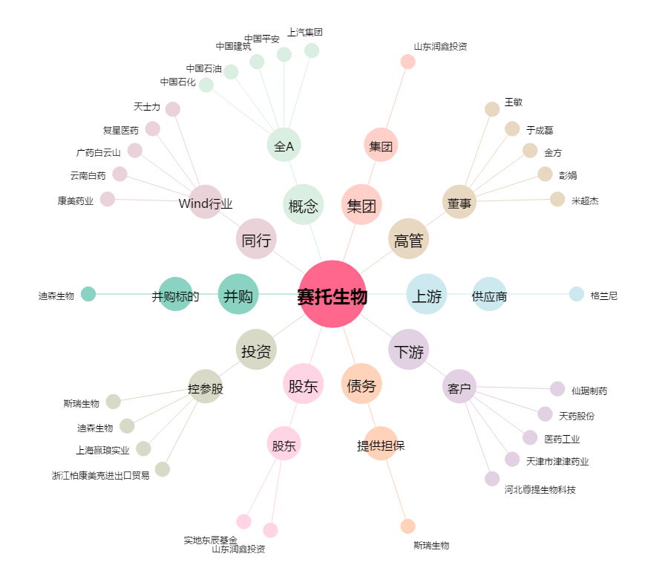
赛托生物[300583.SZ] - 关系概览图

